Referencia Imagem
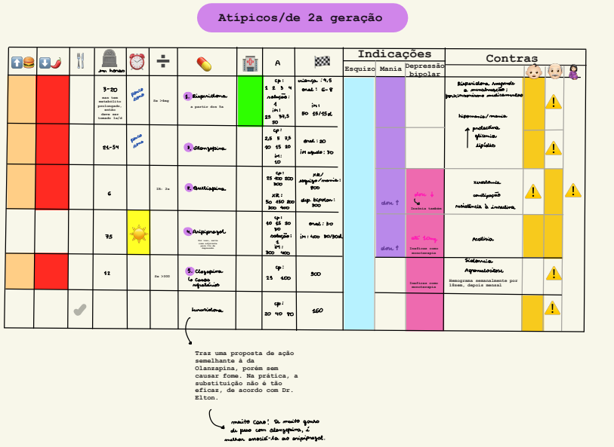
Referencia visual original - Tabela 5

Imagem original da Tabela 5. A aba estruturada deve ser auditada antes de uso em motor conselho.

